고소작업차(차징카) 점검표
K-건설맵 | k-conmap.com 무료 건설 서식 |  |  |  | ← 이 1행을 지우고 쓰셔도 됩니다

■ 고소작업차(차징카) 체크리스트 |  |  | 점 검 자
점검 일자 |  |  | 차량 번호 |  | 운 전 원 | (인)
관리감독자 |  | (인) | 안전관리자 | (인) | 판 정

번호 | 구 분 | 예 시 사 진 | 점 검 기 준 | 점 검 항 목 | 결 과 | 조 치 사 항
1 | 고소 작업대 제원표 | 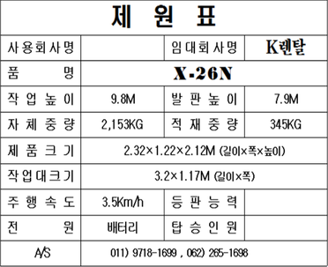 | 고소작업대 제원표를 확인할 것 | - 고소작업대의 제원표 부착 여부 확인
 |  |  |  | - 제원의 적재중량(최대중량)이상 적재여부 확인
2 | 영업 배상책임 보험 |  | 보험 가입 여부 확인할 것 | - 영업배상책임보험 가입여부 확인
 |  |  |  | - 보험의 기간 및 보장내용을 확인
3 | 비상정지 장치 | 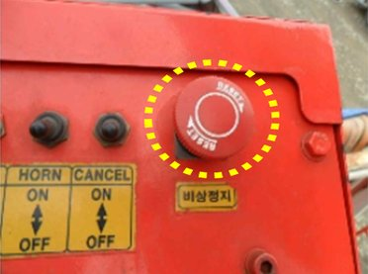 | 비상정지장치 설치 및 작동 확인 | - 적색 누름버튼 설치 확인
 |  |  |  | - 수동 복귀 여부 확인
 |  |  |  | - 정상작동 여부 확인
4 | 등화류 | 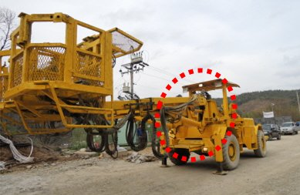 | 전조등·후미등·경광등·안개등이 정상 작동할 것 | - 조종석에서 전조등·후미등·안개등을 조작하여 작동여부 확인
 |  |  |  | - 경광등의 작동여부 확인
5 | 후사경, 후방카메라 후방접근 경보장치 | 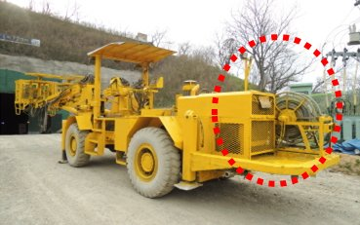 | 충돌 및 협착 사고 예방을 위해 차징카 후방의 상황을 확인할 수 있도록 후사경, 후방카메라, 후방접근경보장치가 설치될 것 | - 후사경 및 후방카메라의 설치여부 확인
 |  |  |  | - 후사경 및 후방카메라의 고정상태 및 고정각도 확인
 |  |  |  | - 조종석 내부의 후방카메라와 연결된 모니터의 작동여부 확인
 |  |  |  | - 후진시 경보음 발생여부 확인
6 | 헤드가드 | 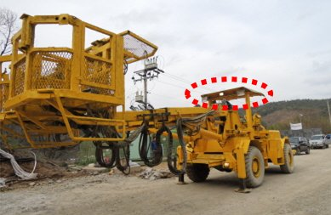 | 차징카의 헤드가드가 설치되어 있을 것 | - 차징카 운전석 상부에 헤드가드가 설치되어 있을 것
7 | 구조부 연결상태 | 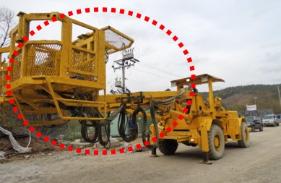 | 연장구조물의 설치 상태를 확인할 것 | - 조립연결용 볼트 및 너트의 풀림, 탈락, 균열, 부식 여부 확인
 |  |  |  | - 용접부의 크랙여부 육안 확인
8 | 전선 케이블 | 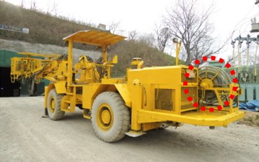 | 전선 케이블의 상태를 확인할 것 | - 피복의 손상 여부 확인
 |  |  |  | - 케이블의 꼬임 여부 확인
 |  |  |  | - 케이블의 감전 위험 확인
9 | 조종장치 (동력유 압장치) | 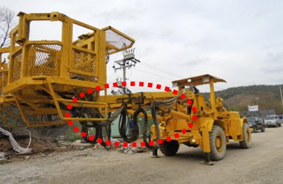 | 유압장치의 상태를 확인할 것 | - 유압펌프를 작동시켜 펌프, 밸브, 호스, 배관 등으로의 기름 유출 유무를 확인
 |  |  |  | - 호스 및 배관의 손상여부를 확인
10 | 차륜 (타이어, 휠, 무한궤도) | 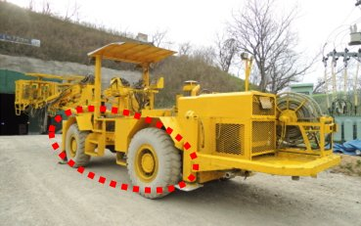 | 차륜(타이어,휠,무한궤도)의 상태를 확인할 것 | - 균열 및 변형상태 확인
 |  |  |  | - 체결상태 확인
 |  |  |  | - 타이어는 코드층(타이어 내부 골격)이 노출될 정도로 손상이 없을 것
 |  |  |  | - 타이어는 요철의 깊이가 1.6mm 이상일 것
 |  |  |  | - 편평한 곳에서 타이어를 일자로 정렬 후 타이어의 찌그러짐으로 공기압력 확인
 |  |  |  | - 무한궤도의 트랙,슈,링크핀, 롤러의 상태를 확인
11 | 조종장치 (핸들) |  | 핸들의 상태를 확인할 것 | - 주행상태에서 핸들의 조작 상태 이상유무 확인
 |  |  |  | - 핸들의 유격 적정여부 확인
 |  |  |  | - 상하좌우 및 앞뒤로의 덜컥거림 발생여부 확인
12 | 전동장치 및 제동장치 |  | 가속, 클러치, 주행브레이크의 상태를 확인할 것 | - 페달의 유격 및 페달을 밟았을 때의 페달과 바닥판과의 간격 유무를 확인
 |  |  |  | - 주행시 브레이크의 작동상태를 확인
 |  |  |  | - 작동시 이상소리 발생여부를 확인
13 | 좌석 안전띠 | 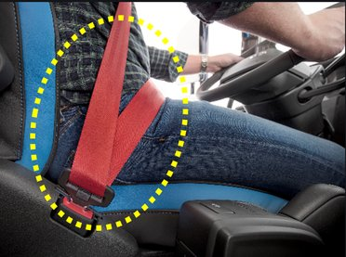 | 차징카는 좌석 안전띠가 설치되어 있어야 하고 운행중에는 안전벨트를 착용할 것 | - 차징카 조종석 내부의 안전벨트 설치 상태 확인
 |  |  |  | - 차징카 운행시 조종원의 안전벨트 착용여부 확인

점 검 결 과

결과 칸을 누르면 목록(양호·불량·해당없음)이 나옵니다. 하나라도 «불량» 이면 맨 위 판정이 «사용 중지» 로 바뀝니다.
불량은 조치사항에 무엇을 언제 고쳤는지 적고, 고친 뒤 다시 점검하세요.
예시 사진은 점검 부위를 알려 주는 참고 사진입니다(원본 그대로). 발주기관·원청이 정한 점검표가 있으면 그것을 쓰세요.

